титульник
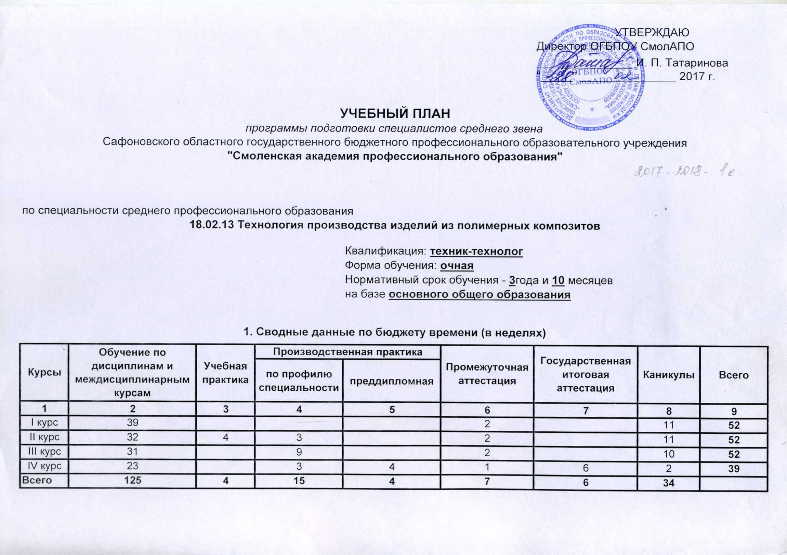
 |  |  |  |  |  | УТВЕРЖДАЮ
 |  |  |  |  |  | Директор ОГБПОУ СмолАПО
 |  |  |  |  |  | _______________ И. П. Татаринова
 |  |  |  |  |  | "_____" _______________ 2017 г.

УЧЕБНЫЙ ПЛАН
программы подготовки специалистов среднего звена
Сафоновского областного государственного бюджетного профессионального образовательного учреждения
"Смоленская академия профессионального образования"

по специальности среднего профессионального образования
18.02.13 Технология производства изделий из полимерных композитов

 |  |  |  | Квалификация: техник-технолог
 |  |  |  | Форма обучения: очная
 |  |  |  | Нормативный срок обучения - 3года и 10 месяцев
 |  |  |  | на базе основного общего образования

1. Сводные данные по бюджету времени (в неделях)

Курсы | Обучение по дисциплинам и междисциплинарным курсам | Учебная практика | Производственная практика |  | Промежуточная аттестация | Государственная итоговая аттестация | Каникулы | Всего
 |  |  | по профилю специальности | преддипломная
1 | 2 | 3 | 4 | 5 | 6 | 7 | 8 | 9
I курс | 39 |  |  |  | 2 |  | 11 | 52
II курс | 32 | 4 | 3 |  | 2 |  | 11 | 52
III курс | 31 |  | 9 |  | 2 |  | 10 | 52
IV курс | 23 |  | 3 | 4 | 1 | 6 | 2 | 39
Всего | 125 | 4 | 15 | 4 | 7 | 6 | 34

